Tips
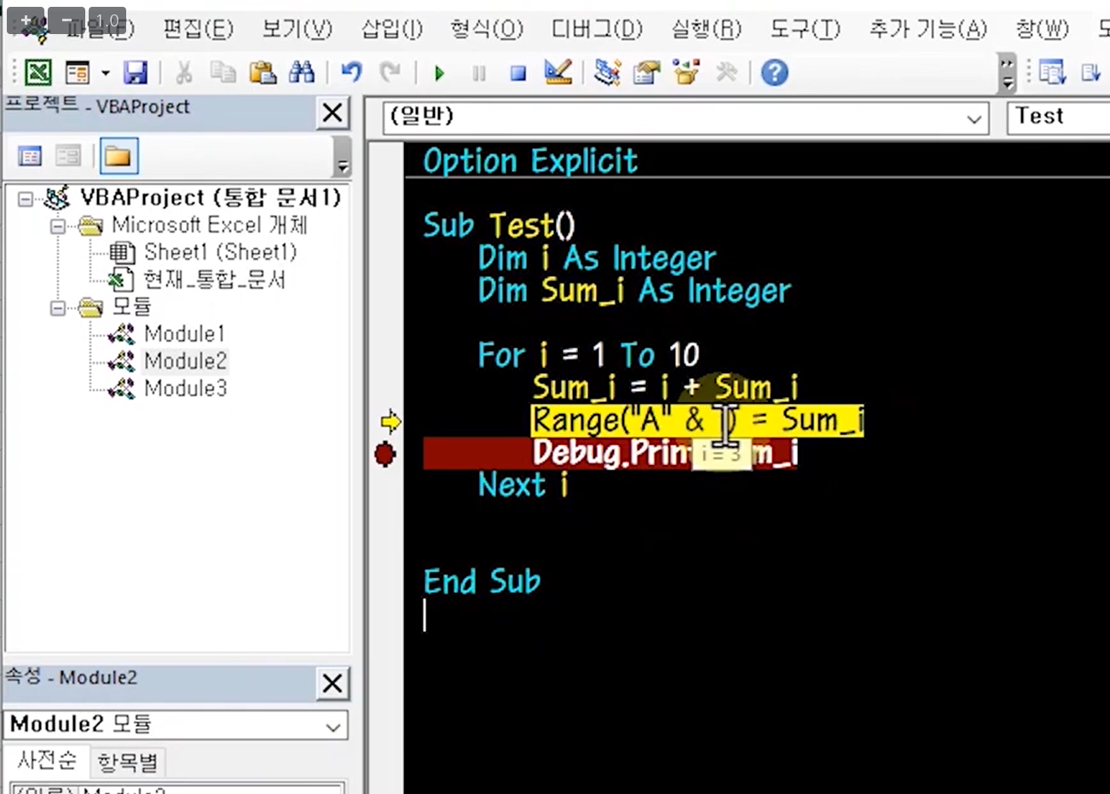
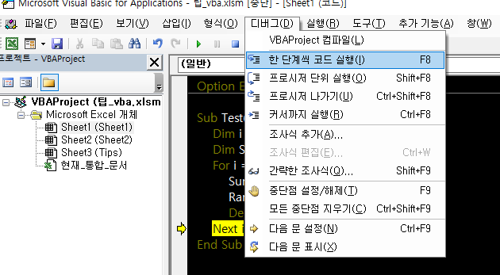
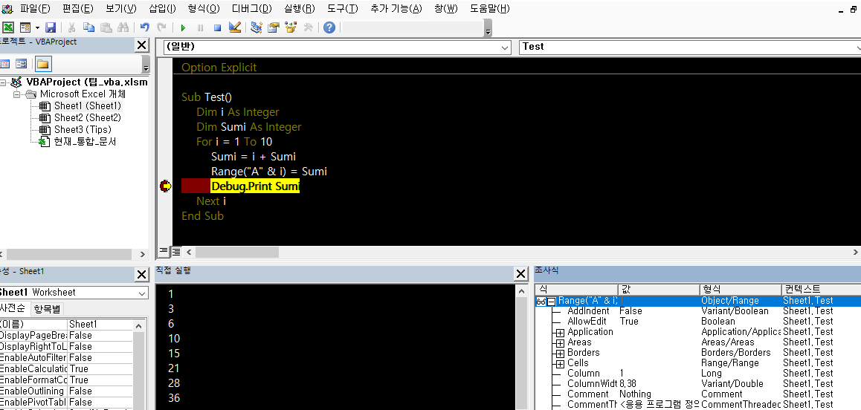
■ 개발 환경 설정 | ■ 매크로 활성화 방법
1. 선언되지 않은 변수를 에러로 표시하는 기능
2. 화면색상 선택 옵션

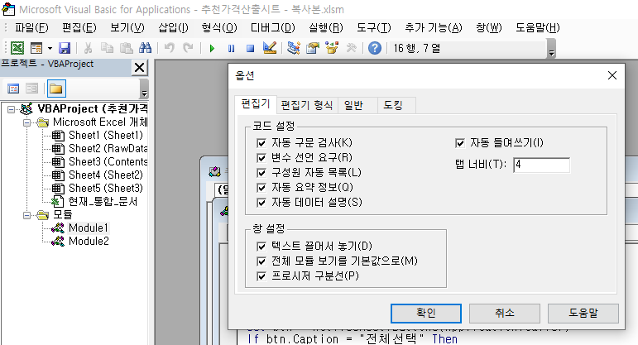
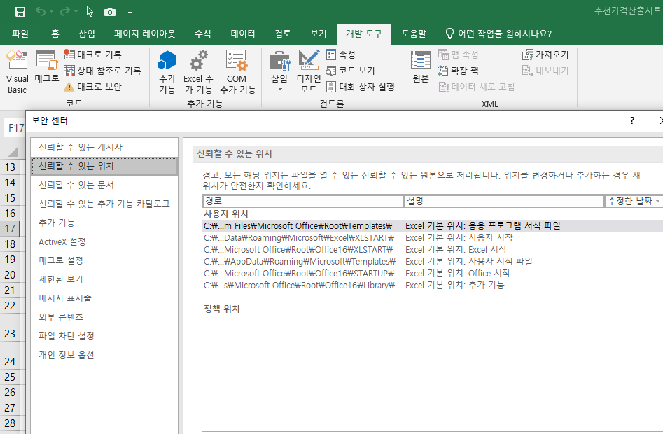

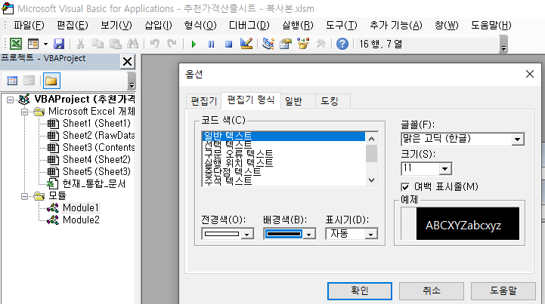
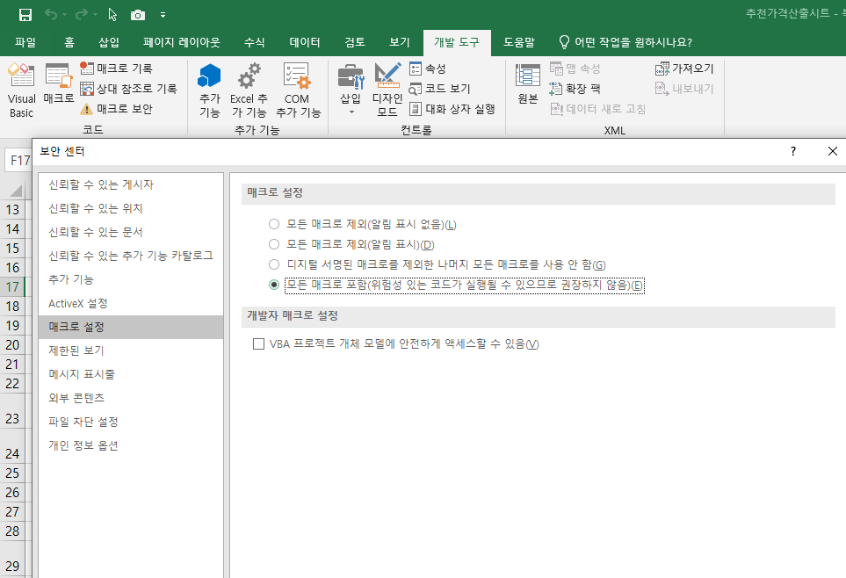

■ 보기>직접실행창,속성창 추가
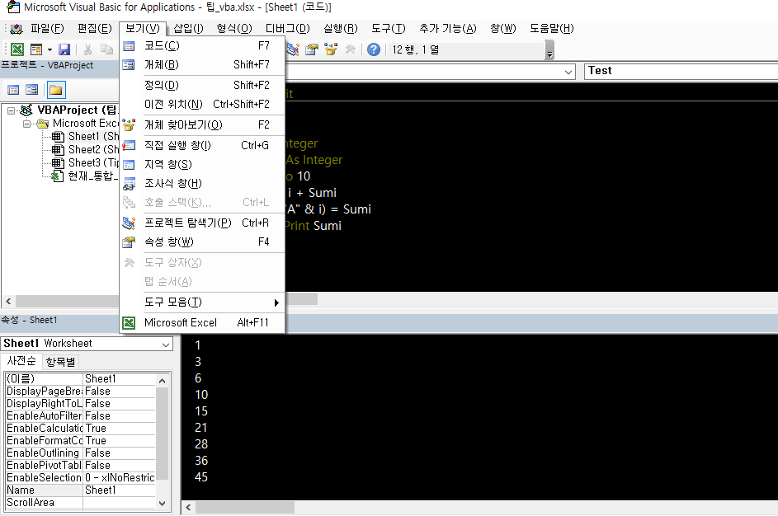
< --- Debug 명령으로 직접 실행 창에 실행

■ 디버그, 중단점, 조사식 활용
1. 중단점 : 중단점까지 실행 후 멈춤, 멈춘 후 변수에 커서를 가져가면 변수값 확인 가능
2. 디버그> 한단계씩코드실행F8을 진행하여 한줄씩 명령 실행 검토
3. 조사식창: 중단점을 건 상태에서 변수를 마우스로 드래그하여 조사식창에 끌어다 놓으면 변수에 대한 상세 내역 확인 가능

